사용자관점
SIST Retail MG System |  |  |  |  |  |  |  |  | SIST Retail MG System |  |  |  |  |  | SIST Retail MG System |  |  |  |  |  |  | SIST Retail MG System

Logistics Management |  |  | Store / Service |  |  | Notice |  |  | Logistics Management |  |  | Store / Service |  | Notice | Logistics Management |  |  | Store / Service |  |  | Notice | Logistics Management |  |  | Store / Service |  |  | Notice

재고 보기(발주) |  |  |  |  |  |  |  |  | 매장검색 |  | 매출확인 |  | 커뮤니티 |  | 매장검색 |  | 매출확인 |  | 커뮤니티 |  |  | 매장검색 |  | 매출확인 |  | 커뮤니티

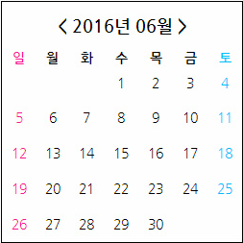
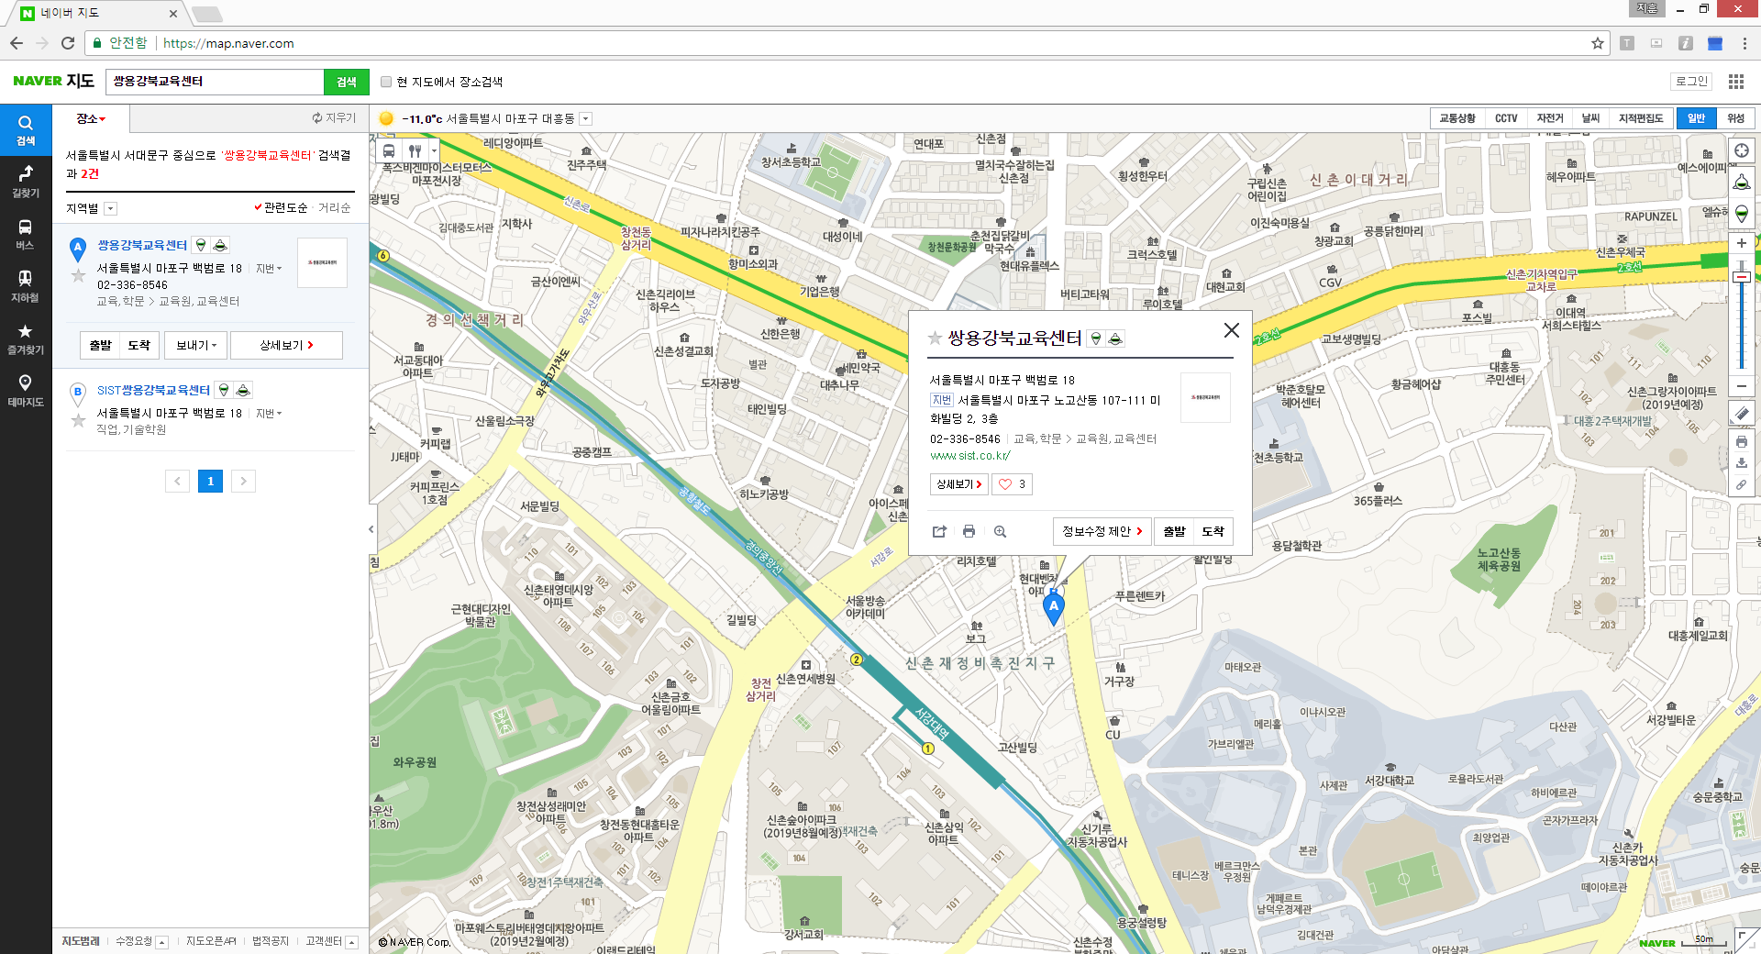
 |  |  |  |  |  |  |  |  |  |  |  |  |  |  | 오늘매출 | 기간별 매출액 조회 |  |  |  |  |  | 오늘매출 | 기간별 매출액 조회
 |  |  |  |  |  |  |  |  |  |  |  |  |  |  | 상품번호 | 상품군 | 상품명 | 가격 | 수량 | 총매출액 |  |  | 시작기간 | 종료기간 | 총매출액 | 조회 | START | End
 |  | 상품군 셀렉트 | 검색버튼 | 발주버튼 | 발주확인 |  | 발주상태 : | 대기(default)
 | 상품번호 | 상품군 | 상품명 | 가격 | 재고량 | 제조사 | 재고량 | 발주수량 | 검색 구분 | 지점명 | 주소
 | 재고가 기준량보다 적으면 행의색을 바꿈 |  |  |  |  |  |  |  | 검색

 |  |  |  |  |  |  |  |  | 매장명 | 점주명 | 연락처 | 주소

 |  |  |  |  |  |  |  |  |  |  |  |  |  |  | 총매출액
 | 날씨 |  | 상품군 판매 순위

